REGENERACIÓN
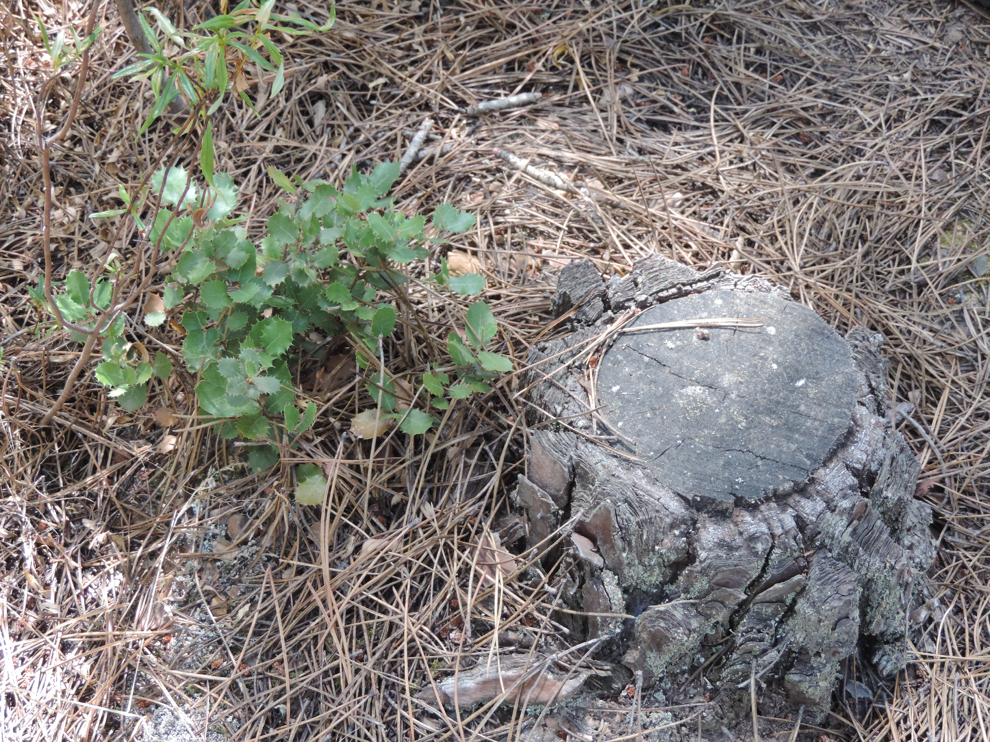
Regeneración natural
Alternativa: Regeneración Natural |  | Fotografías
Definición: | La regeneración natural hace referencia a la recuperación de la composición, estructura y función de la vegetación nativa, sin intervención adicional del ser humano. La regeneración dependerá de la lluvia de semillas, la presencia de propágulos (semillas, rebrotes) en el área, el banco de semillas (semillas depositada en el suelo).
Objetivo: | Recuperar la cobertura vegetal nativa
Posibles coberturas: | Árboles dispersos, rebrotes, banco de semillas, lluvia de semillas |  | Regeneración de Quercus ilex Foto: Natalia Peña
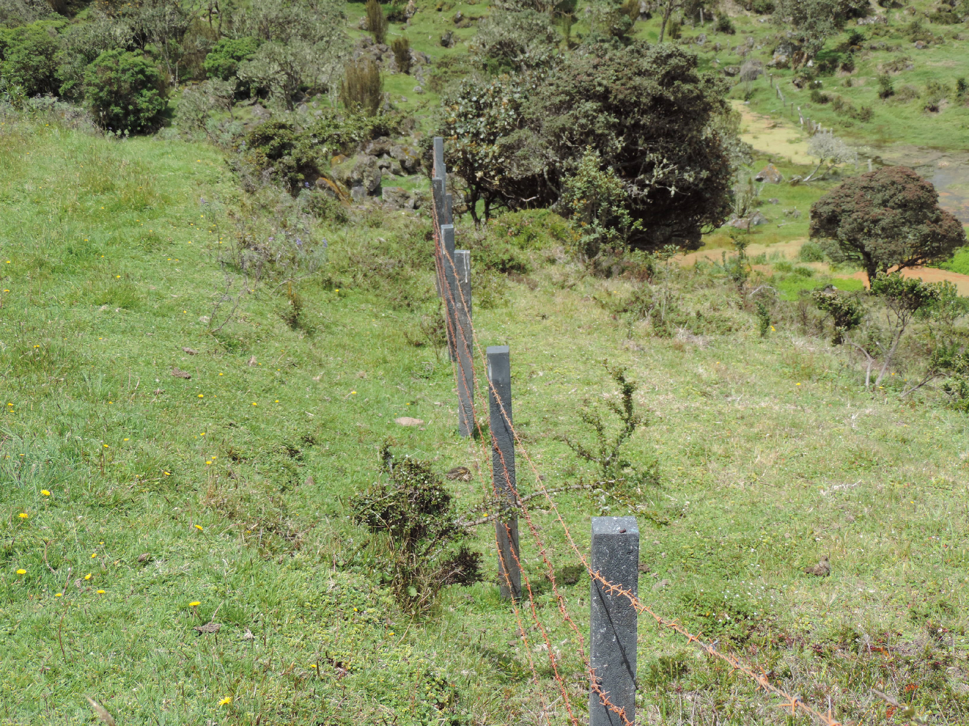
Aislamientos perimetrales
¿Cuándo aplicar esta técnica? | Esta técnica es pertinente cuando los sitios a intervenir muestran señales de regeneración natural. Es decir, muestran evidencia de reclutamiento de plántulas, presentan arboles dispersos de diversas especies, poca evidencia de erosión del suelo y posibilidad de lluvia de semillas por cercanía a áreas de vegetación nativa.
Orientaciones para su aplicación | Medidas protectoras: Mediante aislamientos que protejan áreas, o árboles individuales.
 | Medias para ‘asistir’ o ‘acelerar’ el crecimiento de árboles regenerados naturalmente, que ya están establecidos en el sitio de restauración. A través del uso de fertilizantes orgánicos (solo para juveniles) o podas que puedan acelerar el crecimiento. También puede requerirse el control de incendios.
 | Fomentar la dispersión de semillas hacia el sitio de restauración. Se pueden incluir perchas para aves y otros dispersores. Esta técnica esta asociada a la presencia de arboles dispersos en potreros. |  | Aislamiento perimetral PNN los Nevados Foto: Natalia Peña
Referencia: | Chazdon, R. L. (2014). Second growth. University of Chicago Press.

PASTURAS EN CALLEJONES
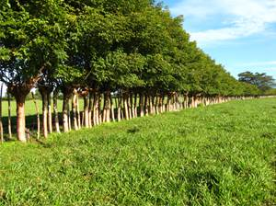
Alternativa: Pasturas en callejones |  | Fotografías
Definición: | Esta técnica se refiere al establecimiento de potreros con hileras de árboles y/o arbustos simples, dobles, triples o en bloques, dejando callejones o espacios abiertos, entre ellas, para la producción del forraje.
Objetivo: | Incrementar la cobertura de vegetación arbustiva y arbórea |  | https://www.google.com/url?sa=i&url=http%3A%2F%2Fabc.finkeros.com%2Flas-fincas-se-publican-en-finkeros-com-no-en-cualquier-lado%2F&psig=AOvVaw1c2NPvcpZKVbqY26MK4NCH&ust=1644327742899000&source=images&cd=vfe&ved=0CAwQjhxqFwoTCLiosKvc7fUCFQAAAAAdAAAAABA5
Posibles coberturas: | Matarratón - Nacedero - Botón de oro - Leucaena leucocephala
¿Cuándo aplicar esta tecnica? | En pastos limpios de baja productividad ubicados estrategicamente para favorecer la conectividad de vegetación remanente.
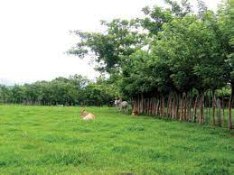
Orientaciones para su aplicación | Tamaño de los corredores: Se recomienda corredores de dos metros de ancho por 50 a 10 mt de longitud, en surcos distanciados 10 a 20 mt, en dirección oriente occidente.
 | Densidad de Siembra: Cada 4 mt con espacios sembrados de botón de oro, Leucaena y/o cratilia (Cratylia argentea). |  | https://www.google.com/url?sa=i&url=http%3A%2F%2Fwww.sidalc.net%2Frepdoc%2FA10912e%2FA10912e.pdf&psig=AOvVaw1c2NPvcpZKVbqY26MK4NCH&ust=1644327742899000&source=images&cd=vfe&ved=0CAwQjhxqFwoTCLiosKvc7fUCFQAAAAAdAAAAABBL
 | Selección de especies vegetales: Los callejones pueden tener múltiples funciones, por ejemplo, como fuente de madera. La selección de especies dependerá del objetivo de los callejones y se buscará siempre el uso de espeicies nativas (Botero & Russo 2016)
Referencia: | Navas, Alexander. (2016). Sistemas silvopastoriles. Bogotá: Tropenbos Internacional. Colombia & Fondo Patrimonio Natural.

BANCOS DE FORRAJE
Alternativa: Bancos de Forraje |  | Fotografías
Definición: | Esta técnica involucra el cultivos intensivos de una combinación de árboles, arbustos y gramíneas que logran proteger el suelo, incrementa la biodiversidad biológica y el reciclaje de nutrientes, así como mejora la provisión de servicios ambientales de los predios ganaderos. https://www.fao.org/3/i4950s/i4950s.pdf Setos Forrajeros: Esta técnica se refiere a franjas de 2 – 3 metros de ancho (preferiblemente 3 metros) que cumplen la función múltiple de dividir los potreros –o delimitar la finca-, producir forraje para la alimentación del ganado y permitir el desarrollo de árboles. El arreglo de la plantación puede ser de diferente tipo, el más común comprende 3 líneas: una línea central de árboles (generalmente maderables), y a cada lado de esta línea central se plantan líneas de plantas forrajeras tales como matarratón, leucaena, guácimo o botón de oro. O pueden ser 3 líneas de especies forrajeras. https://www.youtube.com/watch?v=17ks7VqaY1I&t=65s Bancos Mixtos de Forraje: Este cultivo se forma por bloques de árboles o arbustos (con proteína mayor al 15%)sembrados en una misma área, en alta densidad (5.000 a 30.000 ind./ha). Además son cosechados periódicamente para obtener forrajes proteicos. https://www.youtube.com/watch?v=YsYixmP-wBo | 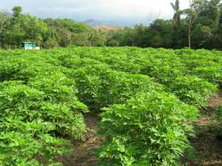 | https://www.google.com/url?sa=i&url=https%3A%2F%2Fm.vanguardia.com%2Fdeportes%2Ffutbol-local%2Flos-bancos-forrajeros-mixtos-MEVL56860&psig=AOvVaw2AK53fSYX9b9kv9qPTSbiv&ust=1644327959159000&source=images&cd=vfe&ved=0CAwQjhxqFwoTCNDuz5Xd7fUCFQAAAAAdAAAAABAO
Objetivo: | Incrementar la cobertura vegetal de especies arbóreas y arbustivas de alto contenido de proteína. | 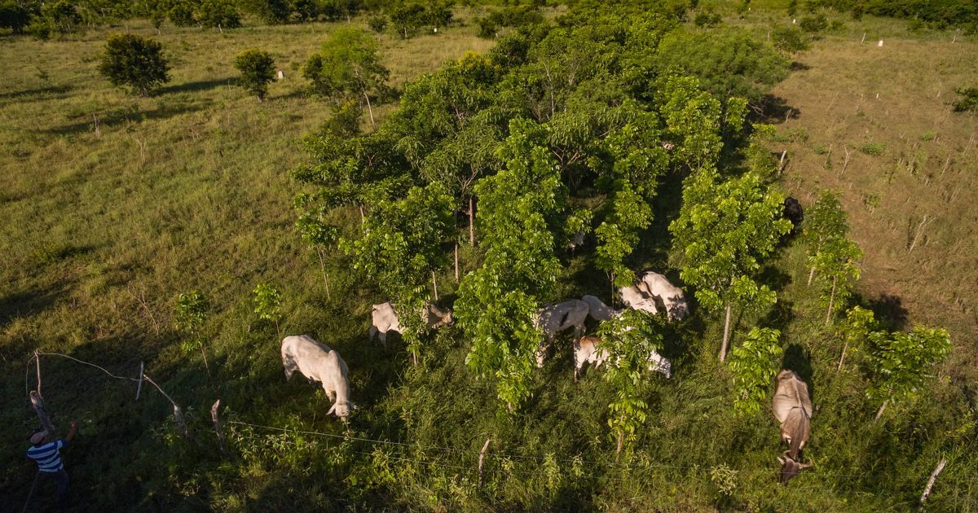 | https://www.google.com/url?sa=i&url=https%3A%2F%2Fwww.tncmx.org%2Fsobre-tnc-mx%2Fzonas-estrategicas%2Fpeninsula-de-yucatan%2Fnoticias-en-la-peninsula-de-yucatan%2Fganaderia-silvopastoril%2F&psig=AOvVaw268AsJBwfj-4bHRClPoCsO&ust=1644328033747000&source=images&cd=vfe&ved=0CAwQjhxqFwoTCOiPjLXd7fUCFQAAAAAdAAAAABAJ
Posibles coberturas: | Matarratón - Nacedero - Botón de oro - Leucaena leucocephala
¿Cuándo aplicar esta técnica? | En pastos limpios de baja productividad ubicados estratégicamente para favorecer la conectividad de vegetación remanente.
Orientaciones para su aplicación | Ubicación del Banco de Forraje Se debe seleccionar una ubicación que facilite el procesamiento del forraje, es decir, donde se picará y se suministrará al ganado. Debe ser un terreno libre de inundaciones y encharcamientos, por lo que es preferible un espacio que no tenga mucha sombra.
 | Número de líneas: Dependerá del tamaño del terreno que será intervenido
 | Distancia entre Surcos: Dependerá del tamaño de copa de los arboles en edad adulta.
 | Selección de las especies: Esta técnica requiere la selección de especies de plantas con hojas ricas en proteína. Esta selección se logra a través de la construcción de una base de conocimiento local /científica sobre rasgos deseables de especies leñosas y herbáceas para el diseño de sistema silvopastoriles
 | Distancia entre plantas: Dependerá del tamaño de copa de los arboles en edad adulta.
Referencia: | Portilla Pinzón, Danilo; Barragán Hernández, Wilson Andrés; Carvajal Bazurto, Christian Thomas; Cajas Girón, Yasmín Socorro y Rivero Espitia, Sandra Tatiana. / Establecimiento de sistemas silvopastoriles para la región Caribe. Bogotá (Colombia): Corpoica, 2015. 124 p.

ARBOLES DISPERSOS
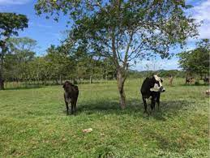
Alternativa: Árboles Dispersos |  | Fotografías
DEFINICIÓN | Esta técnica hace referencia a la incorporación (o manejo) de árboles en las pasturas. Se recomienda densidades mayores a 25 árboles por hectárea. Dependiendo del tamaño de la copa de los árboles, se podrían usar densidades de árboles dispersos menores a 25 individuos por hectárea. Los árboles pueden ser plantados o provenientes de la regeneración natural en los potreros.
 |  |  | https://www.google.com/url?sa=i&url=http%3A%2F%2Fwww.monitoreoforestal.gob.mx%2Frepositoriodigital%2Ffiles%2Foriginal%2F15edadd78c52f266fd20e2234a10cba8.pdf&psig=AOvVaw2tSVStTzmg_jEs7EgP30nV&ust=1644328112951000&source=images&cd=vfe&ved=0CAwQjhxqFwoTCJiZ4tvd7fUCFQAAAAAdAAAAABAD
Objetivo: | Incrementar las fertilidad del suelo y atraer especies de fauna a zonas de pastura.
Posibles coberturas: | Guazuma ulmifolia, Enterolobium cyclocarpum, Pithecellobium dulce - Cordia alliodora, Tabebuia rosea -Spondias mombin - Spondias purpurea
¿Cuándo aplicar esta técnica? | En pasturas limpias, con árboles remanentes o con ausencia de ellos.
Orientaciones para su aplicación | Selección de las especies: Esta técnica requiere la selección de especies de plantas con copas anchas y densas, que brinden sombra al ganado y faciliten la llegada de especies dispersoras. | 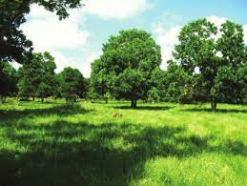 | https://www.google.com/url?sa=i&url=http%3A%2F%2Fcarbonn.org%2Fuploads%2Ftx_carbonndata%2Festablecimientosistemassilvopatoriles.pdf&psig=AOvVaw2tSVStTzmg_jEs7EgP30nV&ust=1644328112951000&source=images&cd=vfe&ved=0CAwQjhxqFwoTCJiZ4tvd7fUCFQAAAAAdAAAAABAO
 | Protección de árboles: Muchas especies de árboles, deseables para la finca deben ser plantados y protegidos, debido a que no se encuentran en el terreno y, al ser plantados, requiere protección del pisoteo o consumo por el ganado u otros elementos de fauna presentes en la finca (Zapata Cadavid & Silva Tapasco, 2020).
Referencias | Portilla Pinzón, Danilo; Barragán Hernández, Wilson Andrés; Carvajal Bazurto, Christian Thomas; Cajas Girón, Yasmín Socorro y Rivero Espitia, Sandra Tatiana. / Establecimiento de sistemas silvopastoriles para la región Caribe. Bogotá (Colombia): Corpoica, 2015. 124 p.

VEGETACIÓN EN BOSQUE RIPARIO
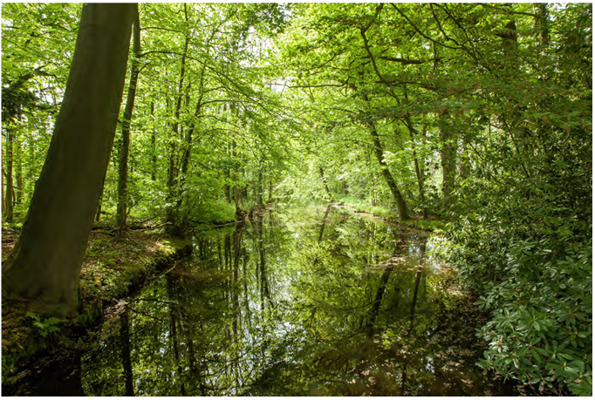
Alternativa: Vegetación en Bosque Ripario |  | Fotografías
DEFINICIÓN | Los bosques riparios (o ribereños), son franjas de vegetación con distintos estratos que protegen los cursos de agua y se encuentran a lo largo de ríos, arroyos y quebradas. Para su restauración se puede requerir restringir el acceso directo del ganado, hacer enriquecimiento y permitir el desarrollo de la regeneración natural para que cumplan importantes funciones de regulación de caudales, estabilización de taludes (ayuda a prevenir la erosión), retención de sedimentos, mejorar la calidad del agua y albergar abundante flora y fauna silvestre. En áreas de pastos limpios que alcanzan los cuerpos de agua naturales es necesaria la recuperación de la cobertura vegetal nativa. Esta técnica involucra el diseño y siembra de arboles y arbustos, con el objetivo de recuperar las funciones de protección del las fuentes de agua. https://www.contextoganadero.com/ganaderia-sostenible/arboles-dispersos-en-potrero-y-sucesion-vegetal |  | Fuente: Ramírez Soto et al, 2021
Objetivo: | Incrementar la cobertura vegetal y diversidad en áreas de bosque ripario, como cobertura protectora y zona de paso para la fauna.
Posibles coberturas: | Coberturas arbóreas características del ecosistema aledaño.
¿Cuándo aplicar esta técnica? | Cuando las actividades productivos, por ejemplo pasturas, alcanzan el margen de los cuerpos de agua. |  | Vista general de un bosque ribereño
Orientaciones para su aplicación | Selección del área de plantación: La selección del área debe involucrar la disponibilidad del terreno, en un margen entre 30 y 15 metros del cuerpo de agua. El área seleccionada deberá ser aislada por medios mecánicos para favorecer el establecimiento de la vegetación y los procesos de regeneración natural que se puedan activar.
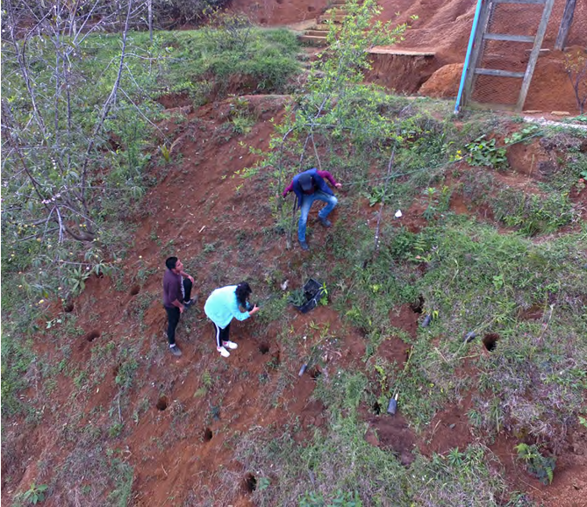
 | Selección de especies: Las especies deberán ser especies nativas (siempre) teniendo como referencia áreas de bosque ripario en buen estado de conservación, ubicados dentro o aledañas a los predios a intervenir.
 | Diseño de la plantación: hace referencia a la riqueza, densidad y agregación de las especies que serán utilizadas en la plantación. Para cada caso particular las decisiones serán acogidas teniendo en cuenta el sistema de referencia. |  | Fuente: Ramírez Soto et al, 2021
 | Trazado: El trazado deberá tener en cuenta la pendiente del terreno, siempre deberá ser perpendicular a la pendiente. Se debe indicar claramente la localización de cada individuo, teniendo en cuenta la especies y los atributos de la misma.
TÉCNICAS | SIEMBRA DIRECTA Algunas especies de árboles pueden ser establecidos directamente a partir de semillas. Esta técnica requiere la recolección de semillas de árboles nativos en el ecosistema del bosque-objetivo y, si fuera necesario, almacenarlos hasta la siembra. Sembrar en el sitio de restauración, en el momento óptimo del año para la germinación de semillas Manipular las condiciones de campo para maximizar la germinación. Se recomienda utilizar semillas de 12 a 16 especies y como mínimo de cuatro individuos por especie y que estén separados entre si |  | Siembra de árboles en ladera cerca del arroyo
 | PLANTACIONES MIXTAS Consisten en establecer dos o más especies en un mismo rodal. Las especies dentro del rodal se pueden combinar en muchos arreglos, desde parches monoespecíficos alternos hasta filas o conjuntos íntimos con varias especies. Las especies pueden diferir en los requisitos del sitio, la etapa sucesiones (pionera, sucesional tardía), la arquitectura, los hábitos de crecimiento y los usos. Los árboles dentro de la mezcla se pueden plantar en diferentes momentos para crear rodales de edad desigual. Las plantaciones mixtas con especies nativas es una opción útil para recuperar la funcionalidad y diversidad de los bosques riparios (Petit & Montagnini, 2006). Recomendaciones: 1. Determinar la diversidad y densidad de la plantación, teniendo en cuenta las condiciones de sitio de la franja riparia. 2. Para la selección de especies se recomienda incorporar, además de la diversidad taxonómica, diversidad de grupos funcionales que puedan proveer múltiples beneficios
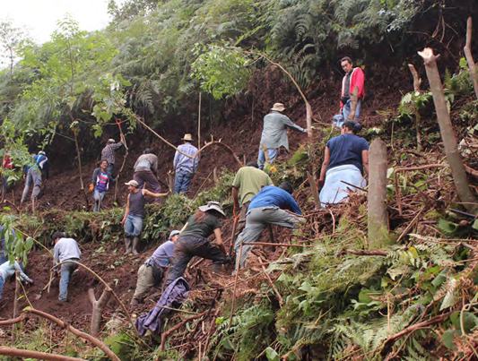
 | NUCLEACIÓN EN GRUPOS DE ANDERSON: Siembra de plantas en grupos pequeños. Se recomienda una combinación de especies de los distintos grupos ecológicos por punto de siembra para facilitar las interacciones ecológicas y equilibrar la competencia. Se pueden utilizar entre cinco a un máximo de nueve grupos por hectárea. |  | Fuente: Ramírez Soto et al, 2021
 | TRANSPOSICION DE SUELO Esta técnica busca incorporar vida vegetal y animal (banco de semillas, propágulos, microorganismos, hongos, bacterias, lombriz de tierra, algas, etc.) propiciando la formación de pequeños nichos de regeneración y colonización. Tantos fragmentos como sea posible (vecindad) representados en las muestras del suelo. Consiste en obtener una capa superficial del horizonte orgánico del suelo (entre 5 a 10 cm), compuesta por hojarasca, materia orgánica en descomposición y los microorganismos que lo conforman. El suelo colectado debe ser depositado, en los sitios seleccionados, en huecos construidos para este propósito aproximadamente de 40 x 40 cm y de 10 cm de profundidad, a razón de ocho sitios por hectárea.
REFERENCIAS | Breed, M. F., Gardner, M. G., Ottewell, K. M., Navarro, C. M., & Lowe, A. J. (2012). Shifts in reproductive assurance strategies and inbreeding costs associated with habitat fragmentation in Central American mahogany. Ecology Letters, 15(5), 444-452. Ramírez-Soto AF, García-Valencia A, Trujillo-Santos O, Sheseña-Hernández IM, Gutiérrez-Sosa G, Contreras-Huerta I, Macias-Ruiz K, Aguilar-Bernal AS y Hernández-Soto M. 2021. Guía técnica para la restauración riparia. Red de Viveros de Biodiversidad, City Adapt y Fondo Golfo de México. 124 p. |  | Siembra en zona de restauración

CERCAS VIVAS
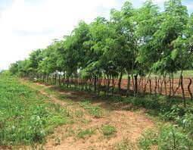
Alternativa: Cercas Vivas |  | Fotografías
DEFINICIÓN | Son siembras lineales de arbustos y árboles, que se siembran en forma perpendicular a la dirección principal del viento. Se utilizan como setos, división de lotes, linderos entre propiedades o barreras rompevientos. (Sánchez, 2009). https://www.youtube.com/watch?v=jjIaTrxDVZ0 | 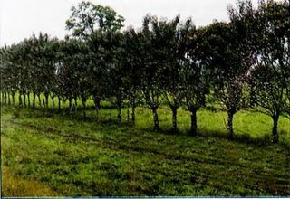 | https://www.google.com/url?sa=i&url=http%3A%2F%2Fagroforestal-patricia.blogspot.com%2F2009%2F07%2Fsistemas-mas-implementados-en-el-mundo.html&psig=AOvVaw1gVjbpGoXYWwBhXBSq40Fv&ust=1644328276072000&source=images&cd=vfe&ved=0CAwQjhxqFwoTCNjhwqre7fUCFQAAAAAdAAAAABAJ
Objetivo: | Reducir los efectos de la erosión eólica sobre el suelo e incrementar la conectividad del paisaje |  | https://www.google.com/url?sa=i&url=https%3A%2F%2Fwww.fps.org.mx%2Fportal%2Findex.php%2Fcomponent%2Fphocadownload%2Fcategory%2F32-pecuaria%3Fdownload%3D133%3Aestablecimiento-y-manejo-de-cercas-vivas&psig=AOvVaw1gVjbpGoXYWwBhXBSq40Fv&ust=1644328276072000&source=images&cd=vfe&ved=0CAwQjhxqFwoTCNjhwqre7fUCFQAAAAAdAAAAABAU
Posibles coberturas: | Matarratón, madero negro (Gliricidia sepium). Acacia Mangium (Acacia mangium). Leucaena, acacia blanca (Leucaena leucocephala). Payandé, chiminango, gallinero (Pithecellobium dulce). Samán, campano (Pseudosamanea sama). Orejero, dormilón, guanacaste (Enterolobium cyclocarpum).
¿Cuándo aplicar esta técnica? | Especialmente en regiones con grandes corrientes de aire
Orientaciones para su aplicación | Distanciamiento Distancia de 2 metros entre cada árbol, para un total de 50 árboles por cada 100 metros lineales de cerca. Distancia de 2.5 metros entre cada árbol, para un total de 40 árboles por cada 100 metros lineales de cerca. Distancia de 5 metros entre cada árbol, para un total de 20 árboles por cada 100 metros lineales de cerca. (Sánchez, 2009)
TÉCNICAS | Cercas compuestas por plantas espinosas o arbustos: Se siembran con distanciamientos reducidos, de forma tal que se cree una barrera impenetrable; generalmente se usan plantas que posean espinas, las cuales se plantan como especies únicas. En su formación se pueden colocar uno o dos cuerdas de alambre para su protección, aunque no es indispensable. Se explota mediante poda baja.
 | Cercas compuestas por árboles: Para su formación se pueden emplear estacas o postes de plantas con capacidad para rebrotar (práctica más usada), así como especies que se reproduzcan por semilla botánica; se siembran a distanciamientos mayores y están acompañadas por 3 o 4 alambres de púa. Múltiples son las especies que se emplean, las cuales se observan en las cercas solas o en combinaciones. Es importante enfatizar en que esta es la forma más popular de establecer cercas vivas. Se explotan mediante poda.
 | Cercas compuestas por árboles y arbustos: Surgen de la combinación de ambas; para su formación se necesita una faja de terreno más ancha. Los árboles se plantan en una hilera central, flanqueada a uno o ambos lados por una doble hilera de arbustos. Se usan generalmente los alambres de púa en la etapa inicial de formación. Se explota mediante poda baja.
REFERENCIAS | Sánchez, L. Amado, G.M. Criollo, P.J. Carvajal, T. Roa, J. Cuesta, A. Conde, A. Umaña, A. Bernal, & L.M. Barreto, L. (2009). El Aliso (Alnus Acuminata H.B.K.) Como Alternativa Silvopastoril en el Manejo Sostenible de Praderas en el Trópico Alto Colombiano. Colombia. Produmedios. Murgueitio, E. (2010). Módulo Sistemas Silvopastoriles. Bogotá Colombia. Sanmartín Obregón & Cía.

